Gitのインストール
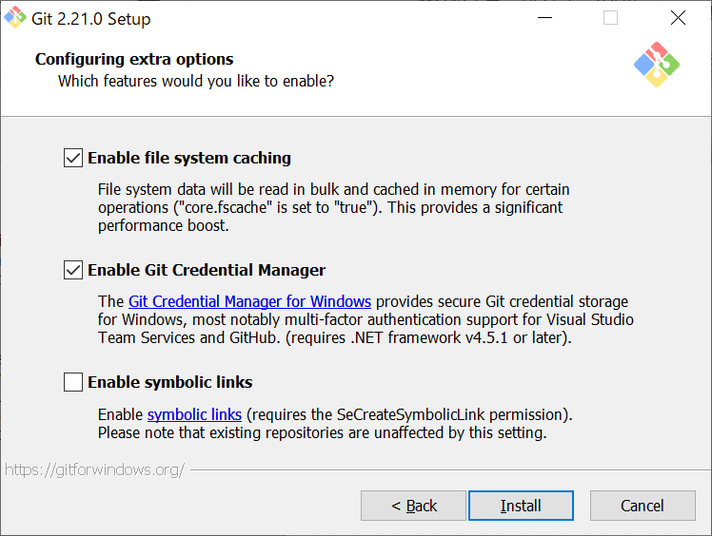
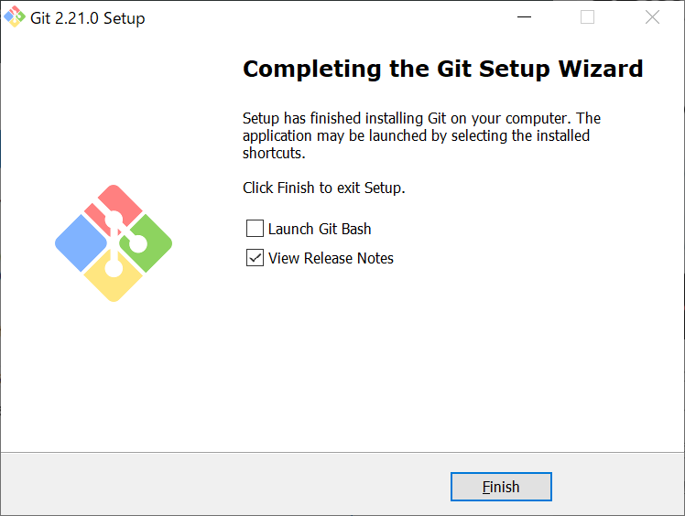
● | 参考サイト
 | https://qiita.com/Kenta-Okuda/items/c3dcd60a80a82147e1bf

● | Gitのインストール
 | 1. | 下記URLへアクセス
 |  | https://gitforwindows.org/

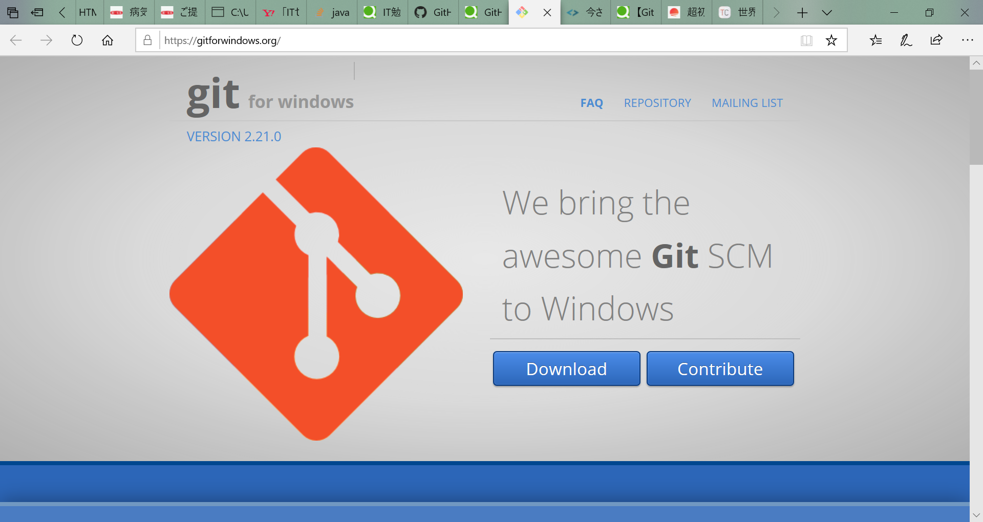

 | 2. | ダウンロード後のファイルを実行し、インストール開始

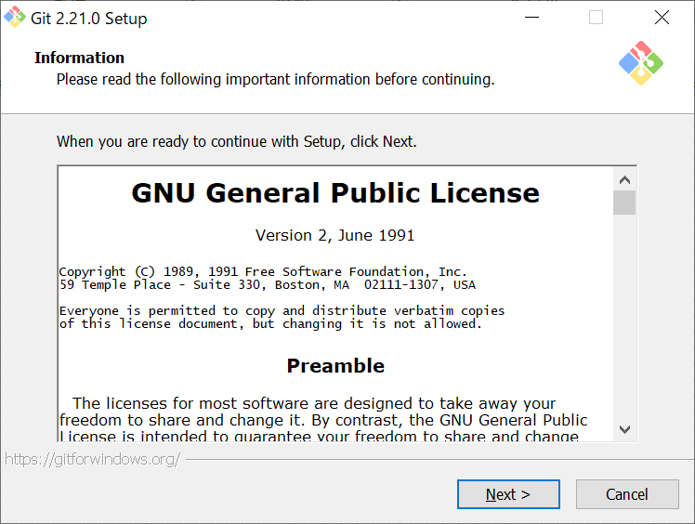

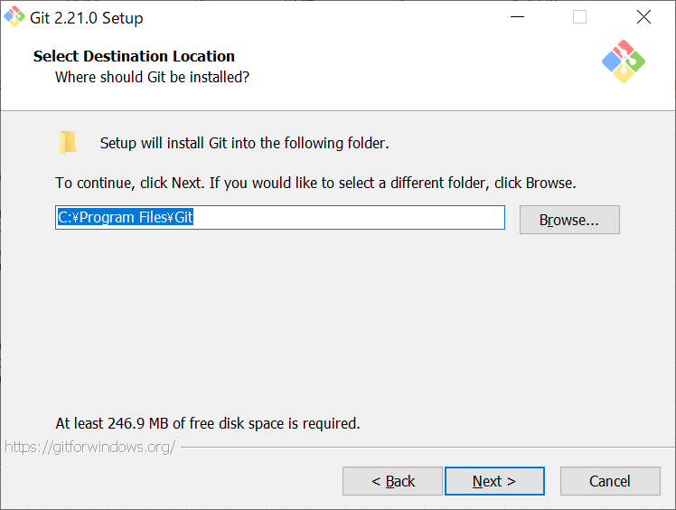

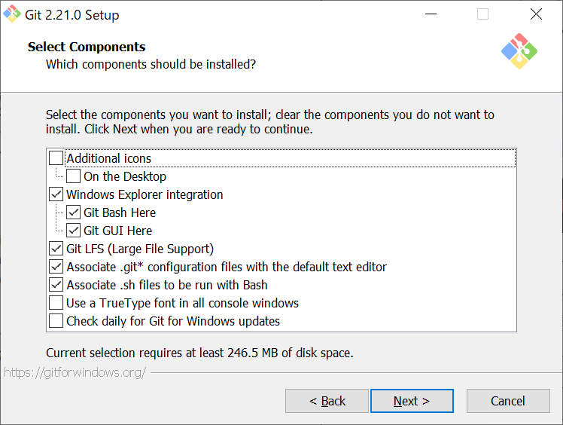

正直よくわかんないまま進めちゃいました
動かなかったらごめんなさい

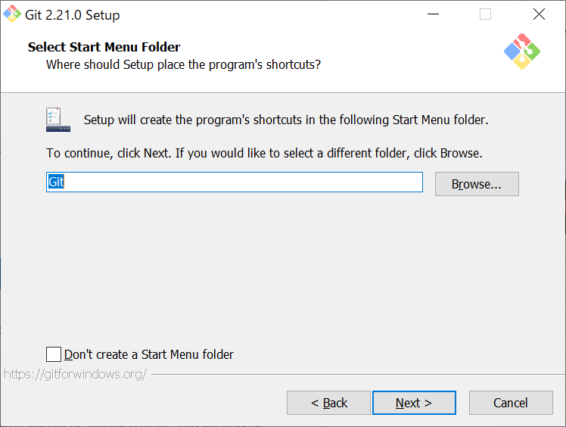

 |  | 任意のものを選択
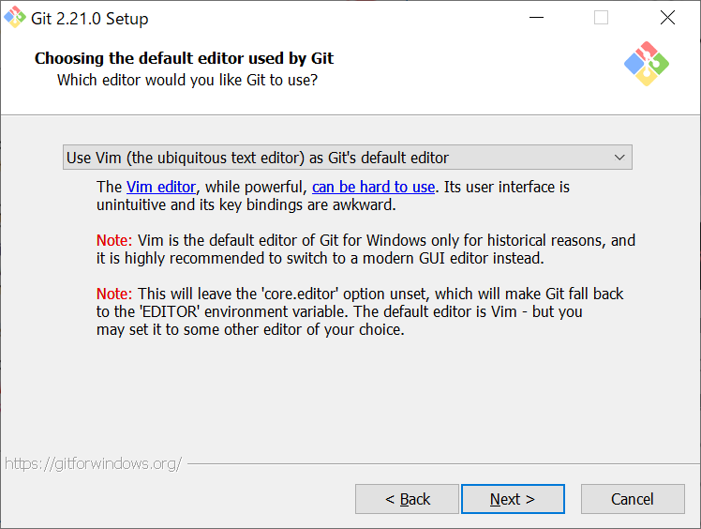

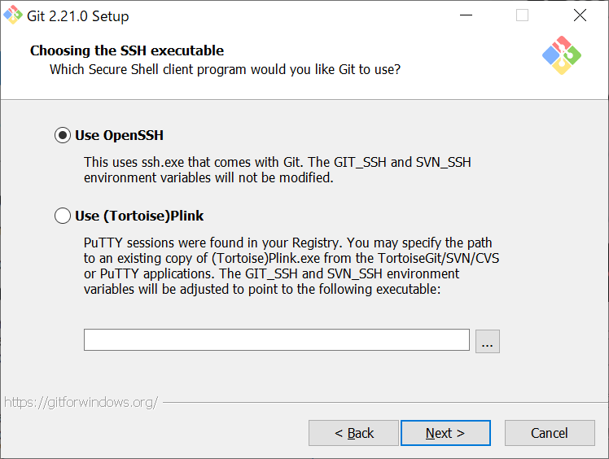

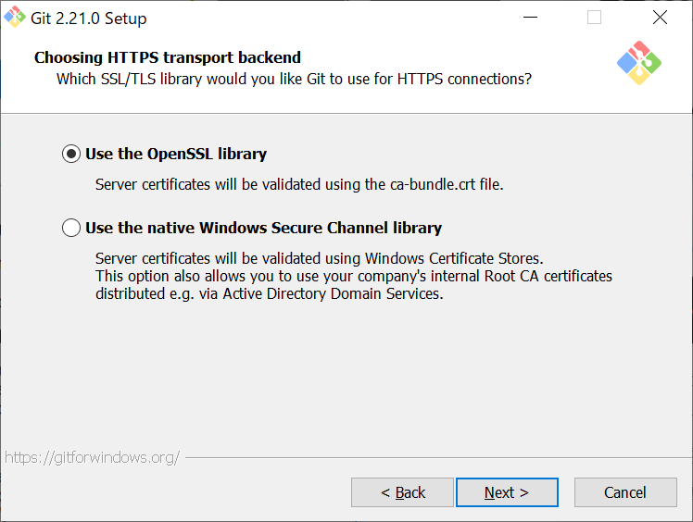

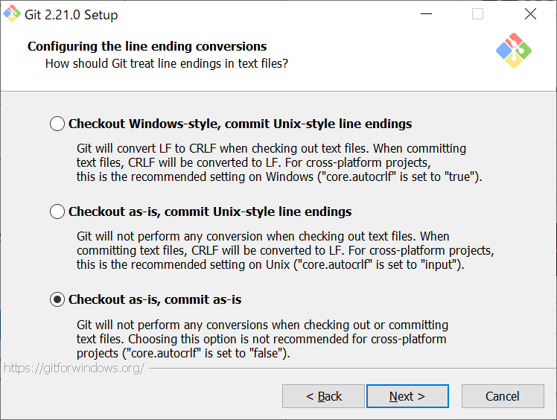

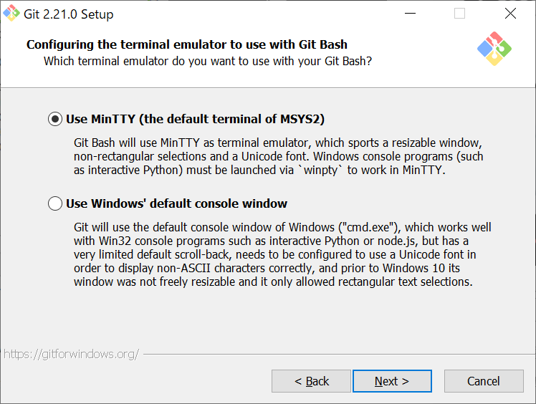

 |  | 以下のコマンドで変更も可能
 |  |  | git config --global core.fscache true

Gitの設定
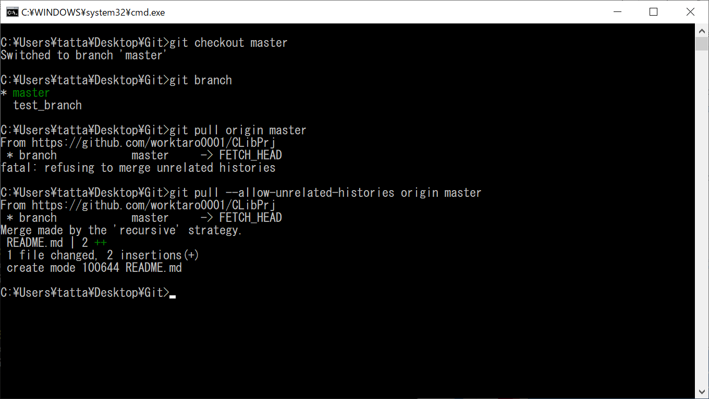
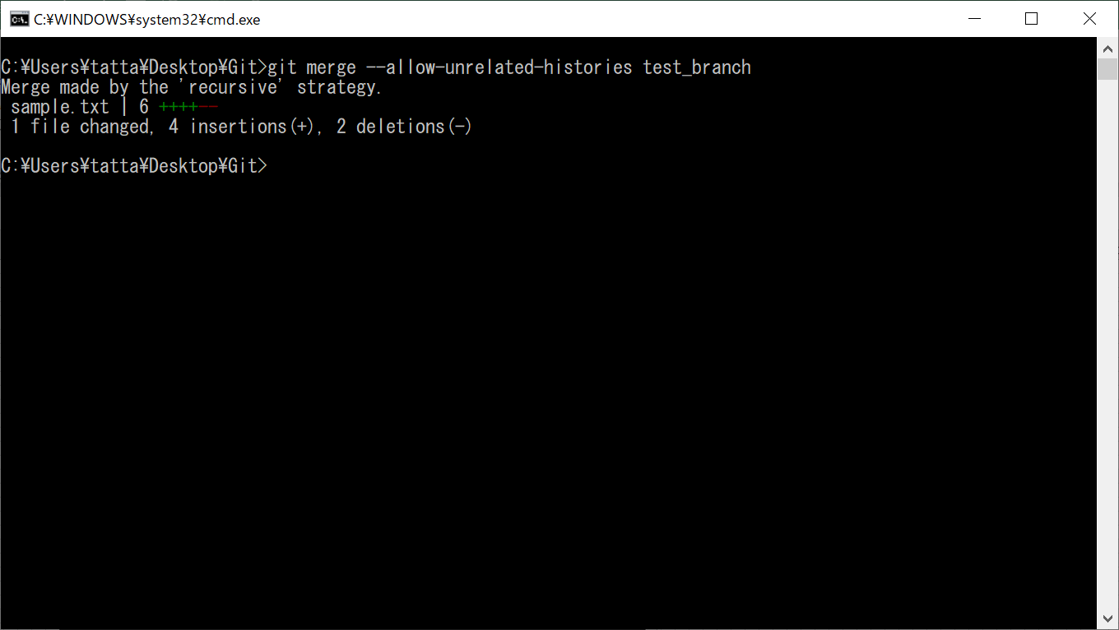
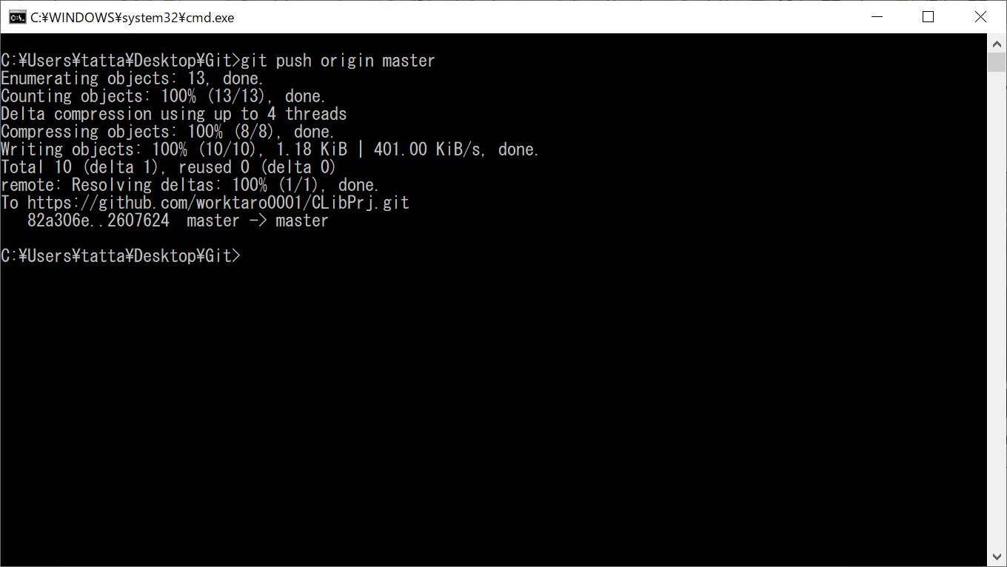
● | 参考サイト
 | https://qiita.com/Kenta-Okuda/items/c3dcd60a80a82147e1bf

A.前準備
 | 1. | コマンドプロンプト（もしくは、git bash）を開く
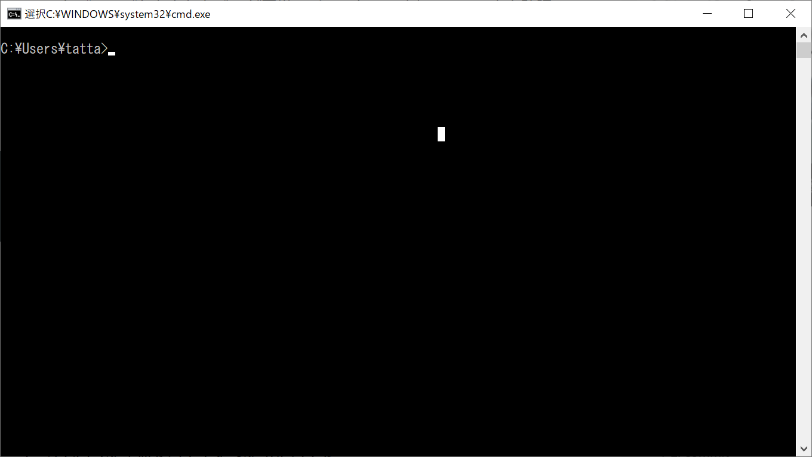

 | 2. | 下記コマンドを実行する
 |  |  | git config --global user.name "任意の文字"
 |  |  | git config --global user.email "自分が使うEメールアドレス"
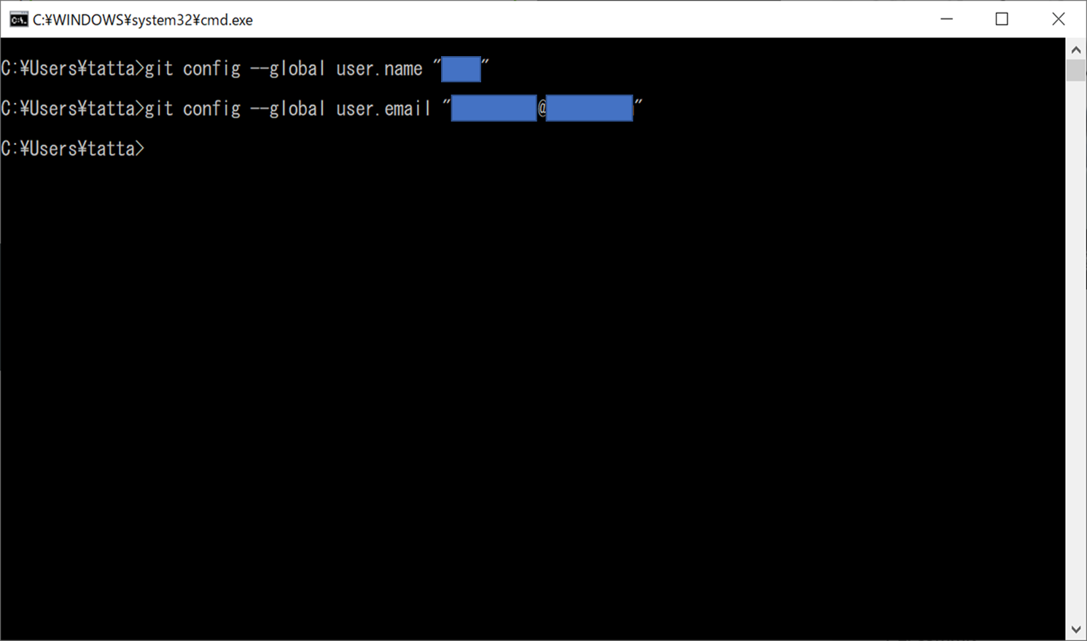

 | 3. | 下記コマンドで、エディタの設定を行う。
 |  |  | core.editerの後の文字は、使用するエディタによって異なる。
 |  |  |  | サクラ： |  |  | git config --global core.editer "'C:/Program Files (x86)/sakura/sakura.exe' -CODE=4"
 |  |  |  | アトム： |  |  | git config --global core.editer "atom --wait"
 |  |  |  | ※デフォルトでは、vimかnano
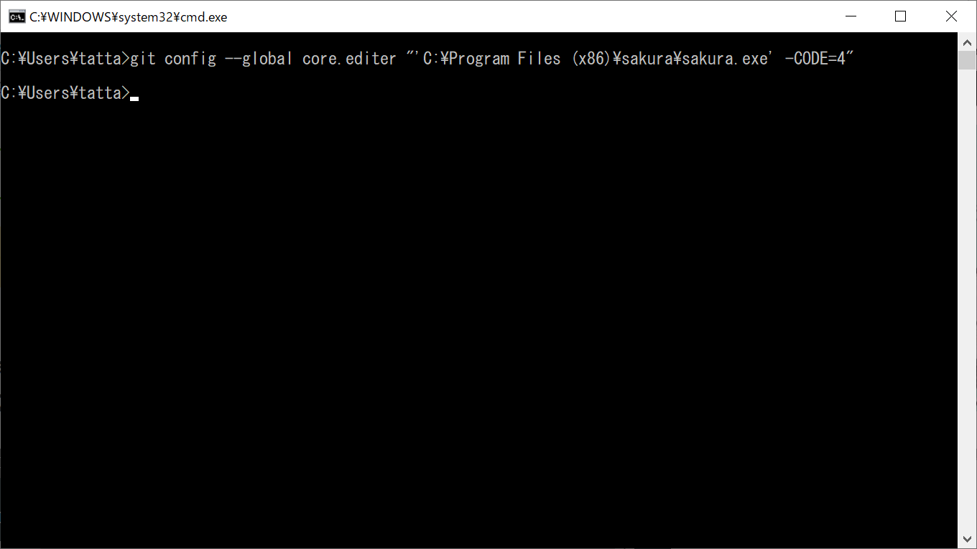

 | 4. | diffコマンド、statusコマンド、branchコマンド実行時の色分けを設定
 |  |  |  | git config --global color.diff auto
 |  |  |  | git config --global color.status auto
 |  |  |  | git config --global color.branch auto
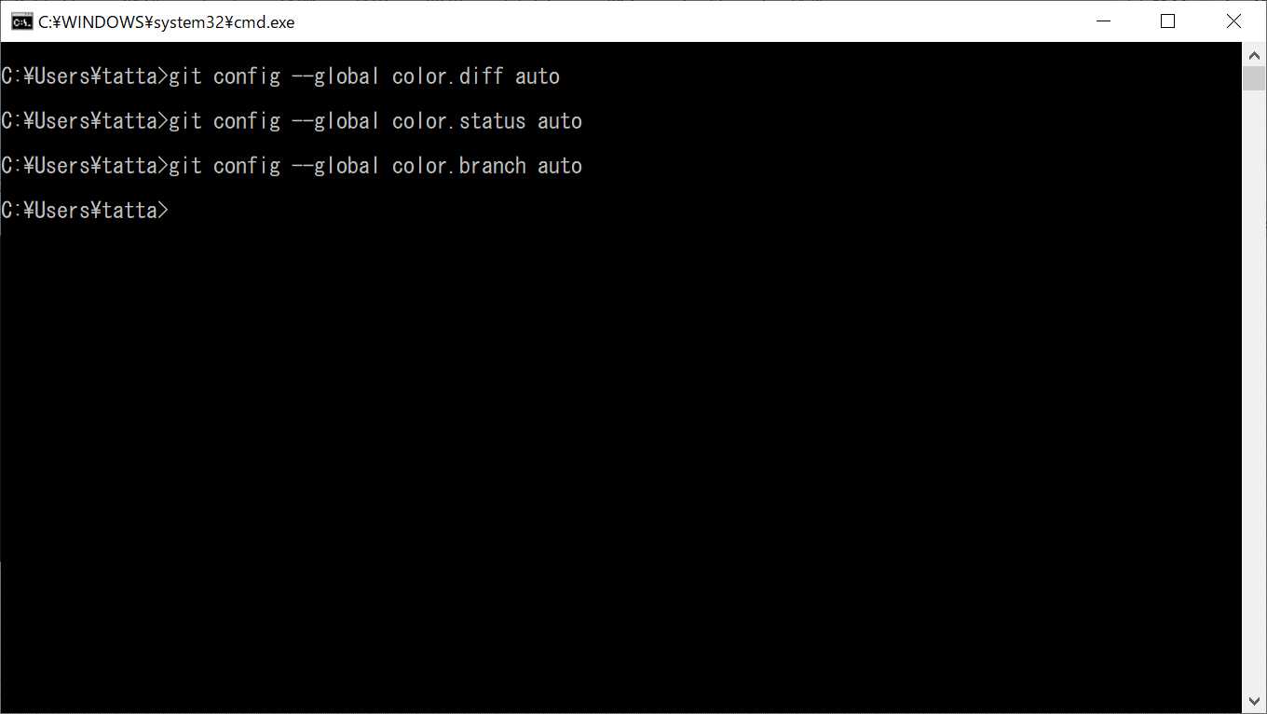

 | 5. | 日本語の文字化け防止と、ページング設定
 |  |  | git config --global core.pager "LESSCHARSET=utf-8 less"
 |  |  | git config --global core.quotepath false
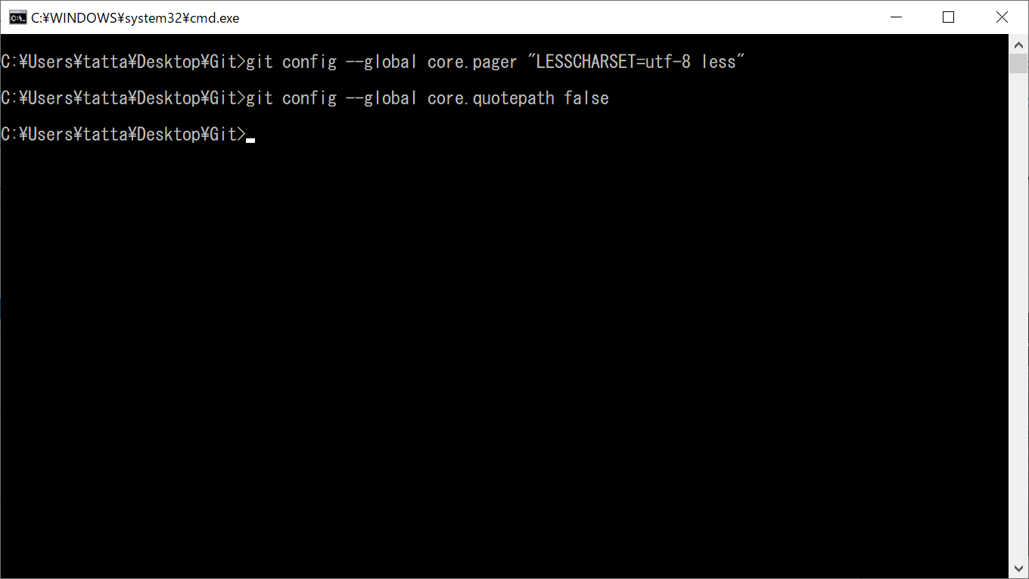

 | 7. | 設定した内容を確認
 |  |  | git config --global --list
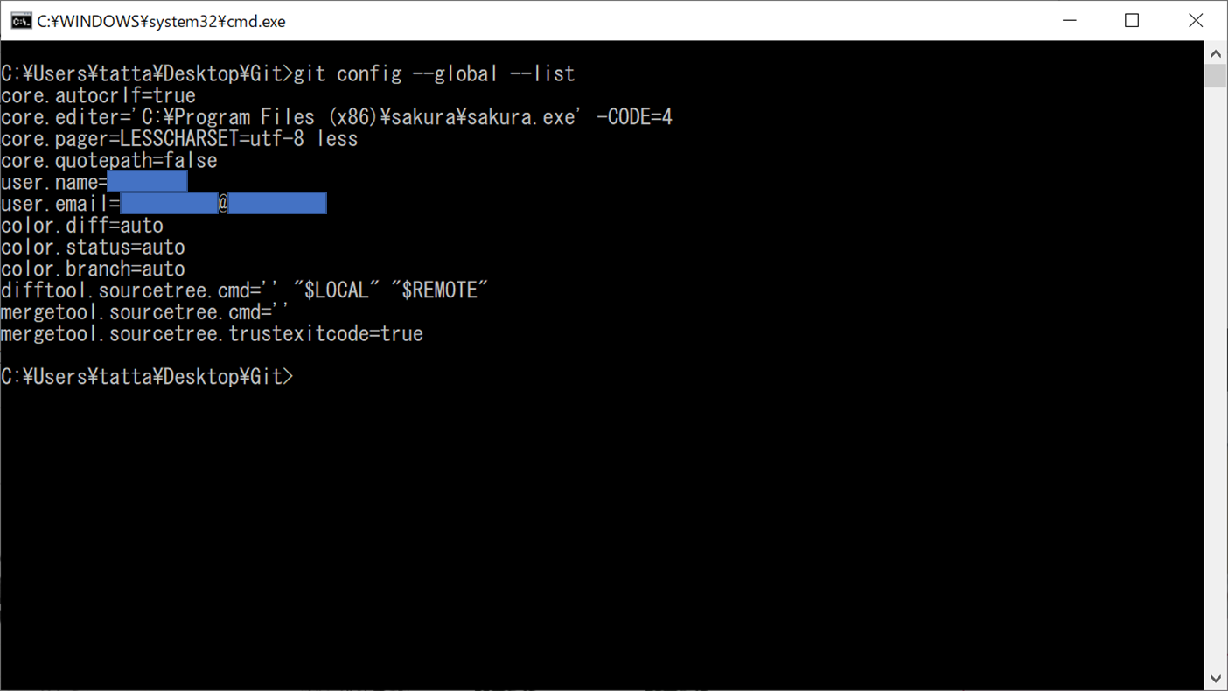

B.ローカルリポジトリの作成～ブランチ作成、コミット作業
 |  |  | Gitのローカルリポジトリを作成したい場所に移動する


 |  |  | git init でローカルリポジトリ作成
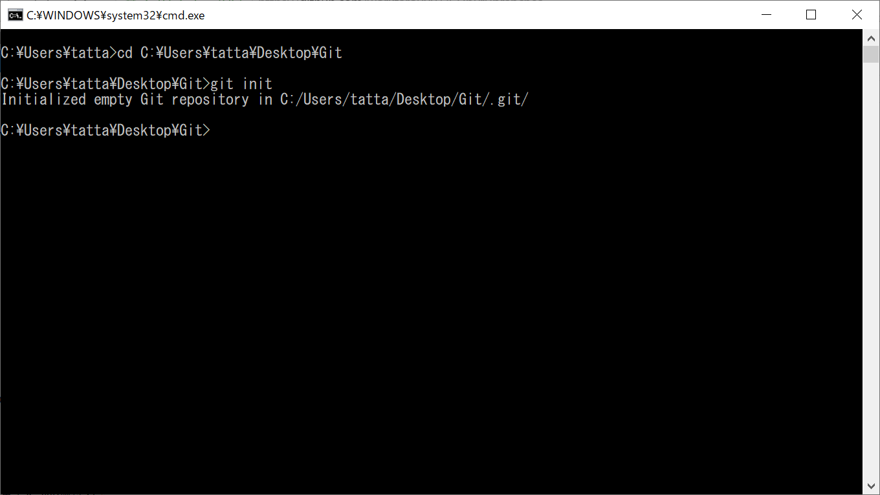

 |  |  | 下記のリモートリポジトリをローカルに追加
 |  |  |  | https://github.com/worktaro0001/CLibPrj.git


 |  |  | どうやらラベルで管理ができるみたいなので、リネーム
 |  |  | → | 。。。しない方がよかったので、コマンドは実行せずスキップ。
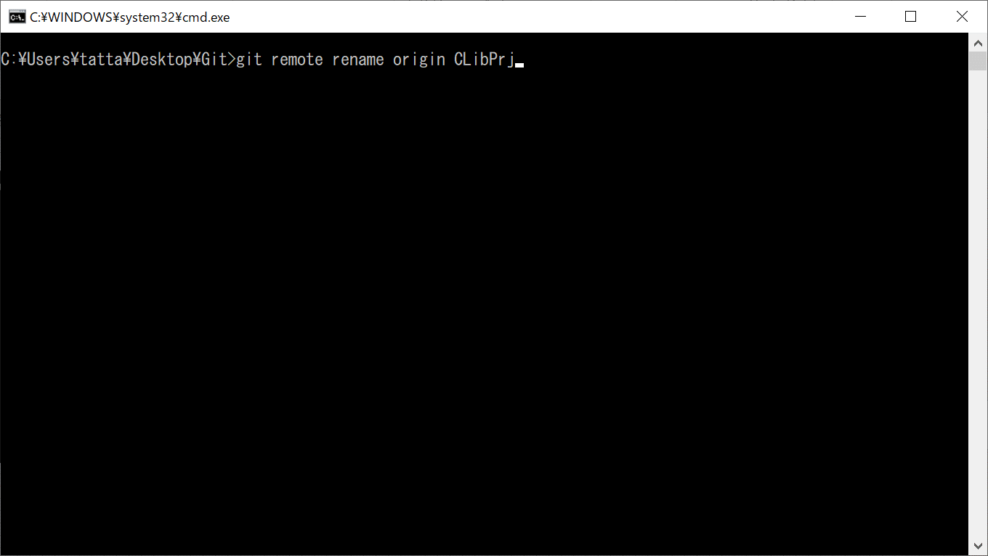

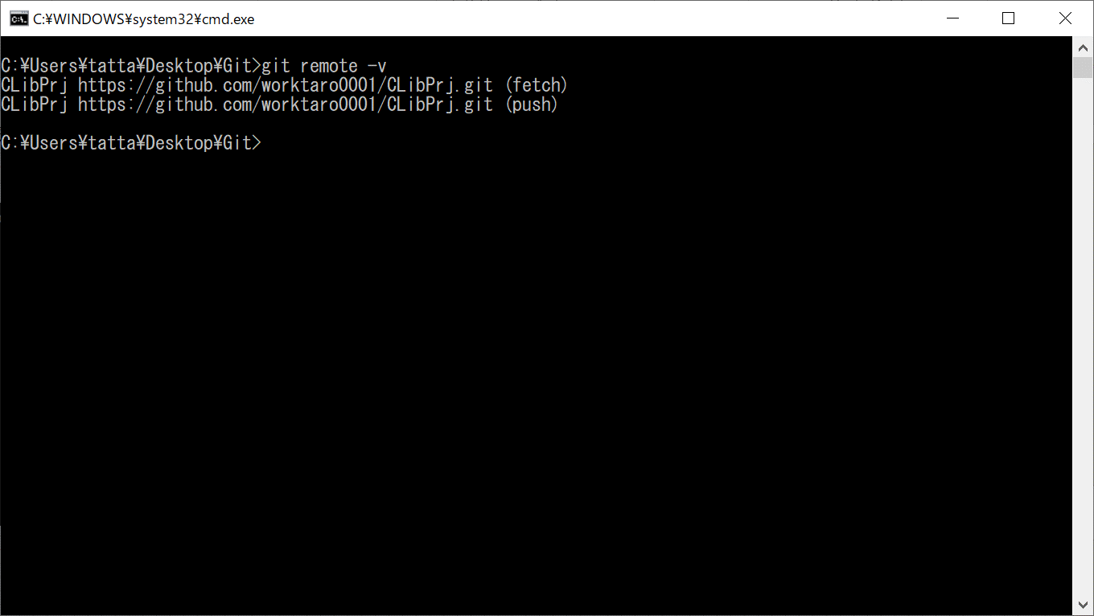

 |  |  | ステージングエリアへadd!


 |  |  | ローカルリポジトリへcommit!
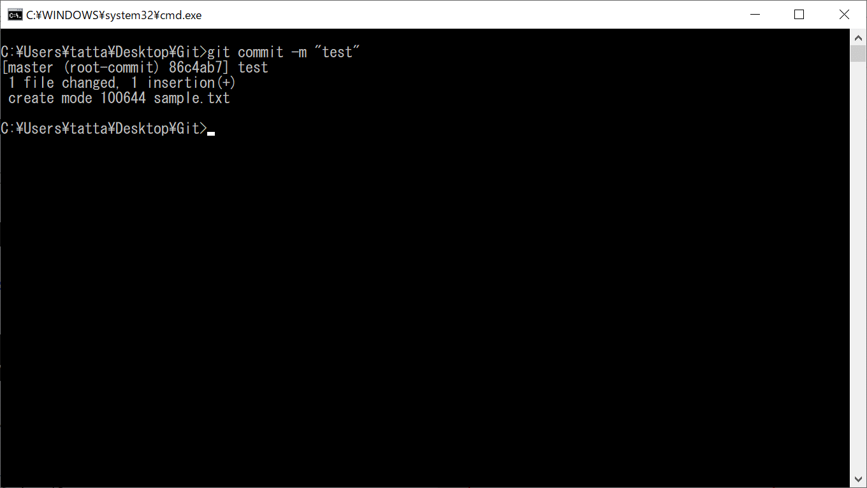

 |  |  | リモートへ…の前に
 |  |  | ブランチの作成
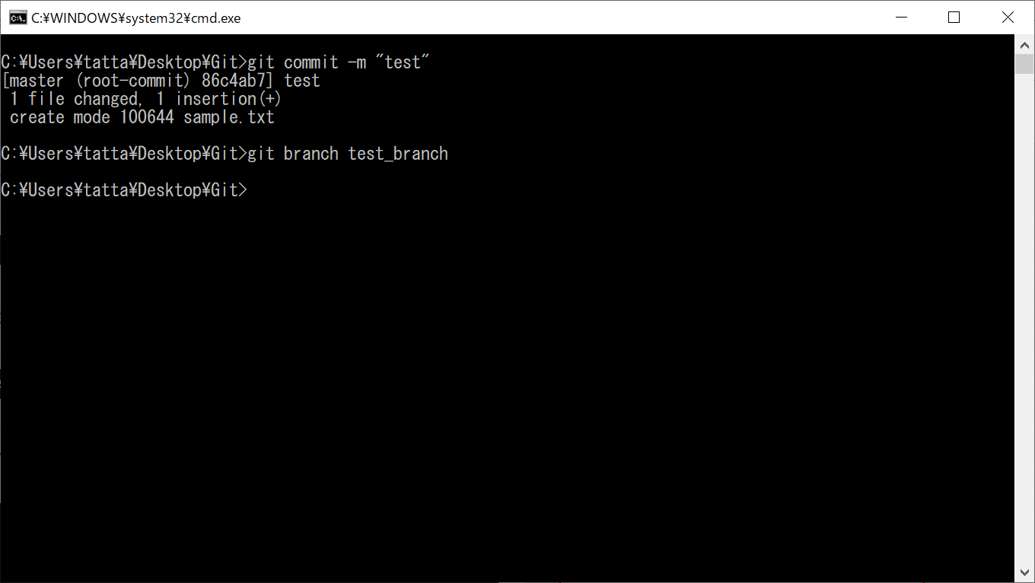

 |  |  | ブランチの確認
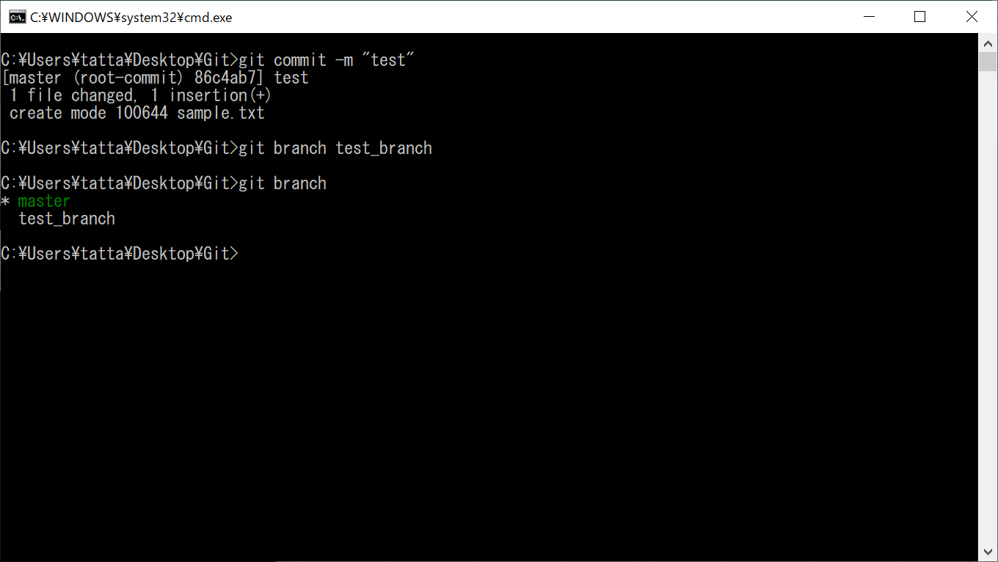

 |  |  | ブランチの切り替え
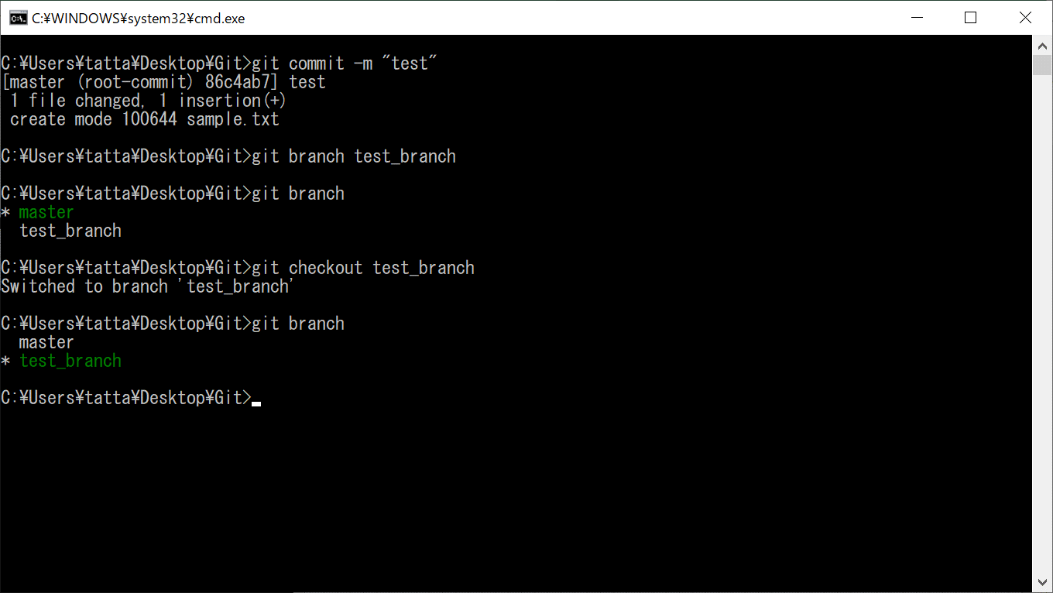

 |  |  | インデクスへの追加
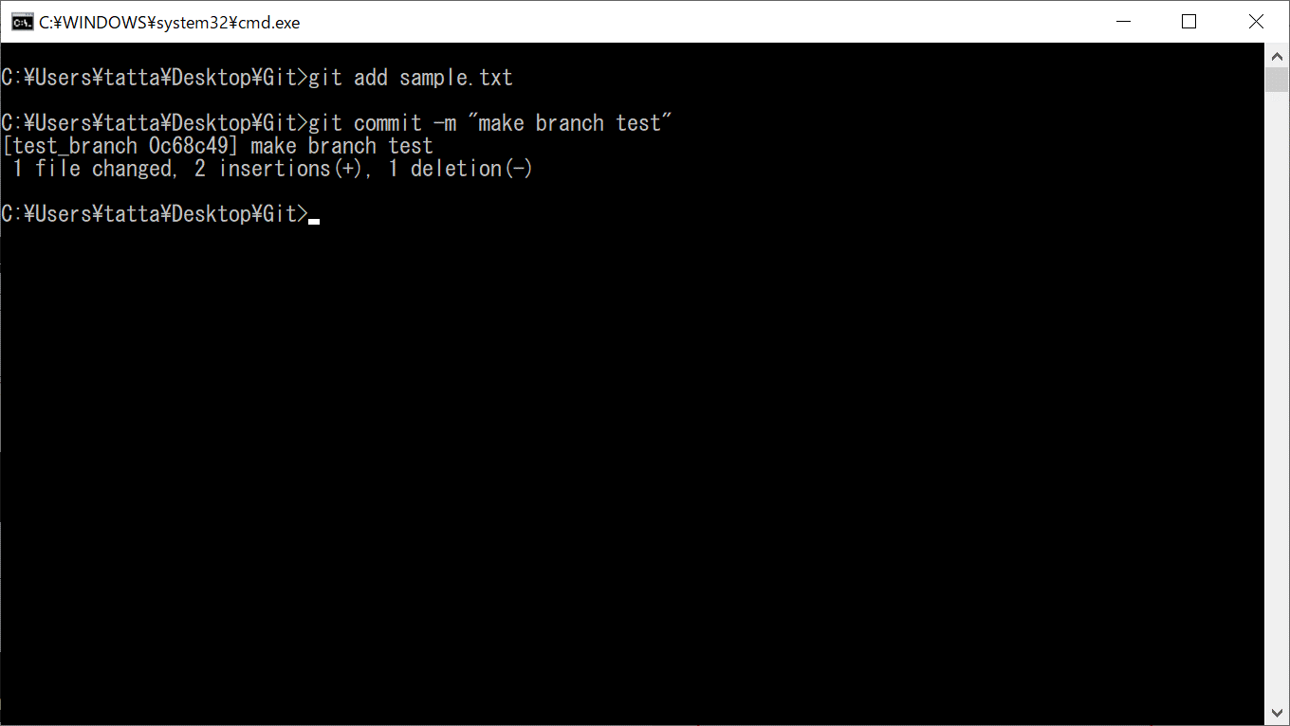

 |  |  | リモートリポジトリへの送信
 |  |  |  | ※ | 初回送信時は、ユーザ名とパスワードの入力があるため、入力する。
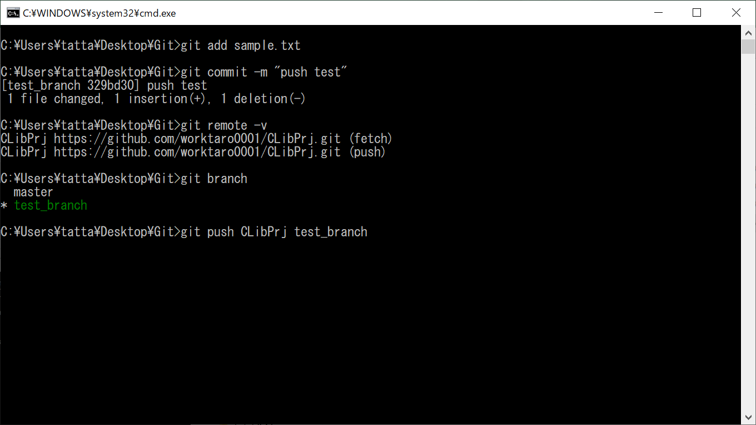

この後のショットを取り忘れた。
実行後、画面がでてきてユーザー名とパスワード入力要求された

紛らわしいけど、自分はアホだったのでリネームしちゃってます。
本当ならoriginでいけるはず

 |  |  | 送信結果の確認
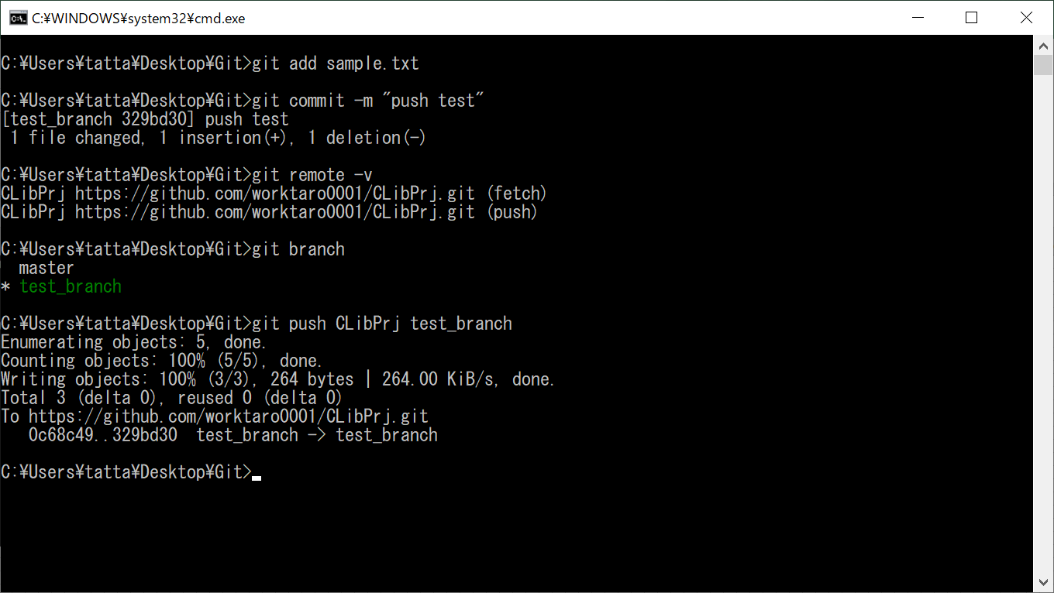

 |  |  | リモート上のmasterへのマージ作業の前に、下準備
 |  |  | 一旦、リモート上のmasterブランチとローカル上のmasterブランチの変更点を同期させる
 |  |  |  | git pull --allow-unrelated-histories origin master
 |  |  |  |  | → | git pull については、裏の挙動でハマりやすいとの記事もあったため、以下を使用したほうがよい
正直、詳細はわかってませｎ
 |  |  |  |  |  | git fetch
 |  |  |  |  |  | git merge
 |  |  |  |  |  | 参考：http://dqn.sakusakutto.jp/2012/11/git_pull.html

